상품제안서
윌슨 파스텔로고 바스세면 세트 | 상품코드: F15374

 |  |  |  |  |  |  | 02-412-0044 | www.easy1.co.kr
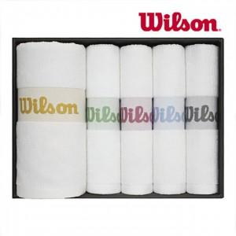

【상세/제작정보】 | 실크 1도 인쇄 및 선물포장 포함 자수인쇄시 시안에따라 별도비용 청구

【인쇄/포장옵션】 | 실크, 자수 / 포장지포장

【공급단가】 | 수량 | 100~ | 300~ | 500~ | 1,000~ | 2,000~
*VAT별도 | 단가 | 24,030원 | 23,140원 | 22,250원 | 21,360원 | 20,820원

【상품 URL】 | https://dev.easy1.co.kr:443/src/goods_detail.php?gdno=15374

